Estadísticas
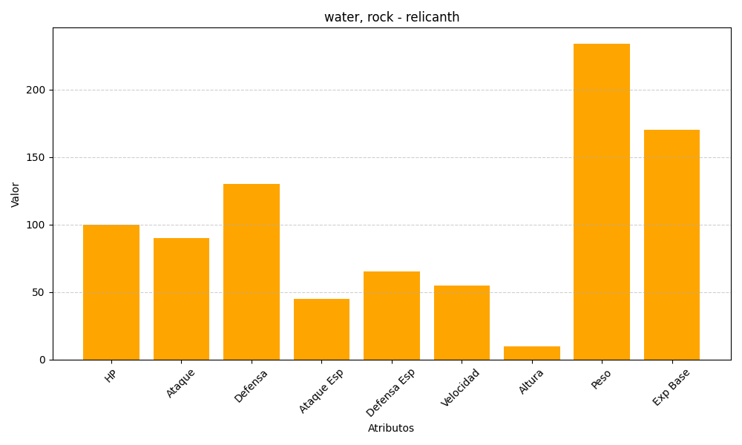
ID | Nombre | Tipo | HP | Ataque | Defensa | Ataque Especial | Defensa Especial | Velocidad | Altura | Peso | Experiencia Base
369 | relicanth | water, rock | 100 | 90 | 130 | 45 | 65 | 55 | 10 | 234 | 170

